Лист 1
Прайс-лист
МИР ПРЯЖИ

В валюте: руб. (курс 1).
Цены указаны на 07.08.2020

№ | Номенклатура/ Характеристика номенклатуры | Описание | Изображение | Артикул | Цена | Ед. | Остаток | Ссылка на сайт
 | Схема вышивки бисером 35х45 см, 513 | Схема вышивки бисером 35х45 см, 513 |  | 7709868-513 | 223.15 |  |  | Изображение
 | Схема вышивки бисером 35х45 см, 513 |  |  |  | 223.15 | шт | 2 | Изображение
 | Схема вышивки бисером 35х45 см, 517 | Схема вышивки бисером 35х45 см, 517 | 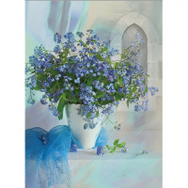 | 7709868-517 | 223.15 |  |  | Изображение
 | Схема вышивки бисером 35х45 см, 517 |  |  |  | 223.15 | шт | 2 | Изображение
 | Схема вышивки бисером 35х45 см, 524 | Схема вышивки бисером 35х45 см, 524 | 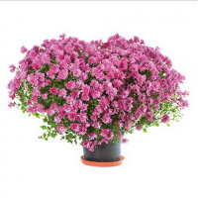 | 7709868-524 | 223.15 |  |  | Изображение
 | Схема вышивки бисером 35х45 см, 524 |  |  |  | 223.15 | шт | 3 | Изображение
 | Схема вышивки бисером 35х45 см, 540 | Схема вышивки бисером 35х45 см, 540 | 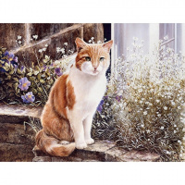 | 7709868-540 | 223.15 |  |  | Изображение
 | Схема вышивки бисером 35х45 см, 540 |  |  |  | 223.15 | шт | 1 | Изображение
 | Схема вышивки бисером 35х45 см, 547 | Схема вышивки бисером 35х45 см, 547 | 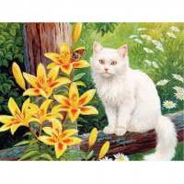 | 7709868-547 | 223.15 |  |  | Изображение
 | Схема вышивки бисером 35х45 см, 547 |  |  |  | 223.15 | шт | 1 | Изображение
 | Схема вышивки бисером 35х45 см, 551 | Схема вышивки бисером 35х45 см, 551 | 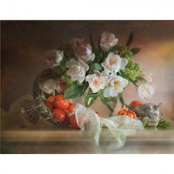 | 7709868-551 | 223.15 |  |  | Изображение
 | Схема вышивки бисером 35х45 см, 551 |  |  |  | 223.15 | шт | 1 | Изображение
 | Схема вышивки бисером 35х45 см, 566 | Схема вышивки бисером 35х45 см, 566 | 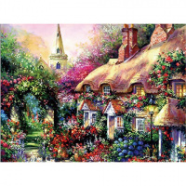 | 7709868-566 | 223.15 |  |  | Изображение
 | Схема вышивки бисером 35х45 см, 566 |  |  |  | 223.15 | шт | 2 | Изображение
 | Схема вышивки бисером 35х45 см, 569 | Схема вышивки бисером 35х45 см, 569 | 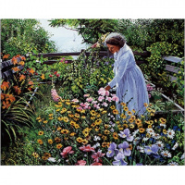 | 7709868-569 | 223.15 |  |  | Изображение
 | Схема вышивки бисером 35х45 см, 569 |  |  |  | 223.15 | шт | 3 | Изображение
 | Схема вышивки бисером 35х45 см, 572 | Схема вышивки бисером 35х45 см, 572 | 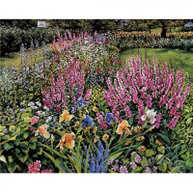 | 7709868-572 | 223.15 |  |  | Изображение
 | Схема вышивки бисером 35х45 см, 572 |  |  |  | 223.15 | шт | 3 | Изображение
 | Схема вышивки бисером 35х45 см, 574 | Схема вышивки бисером 35х45 см, 574 | 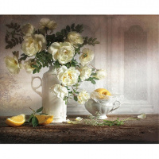 | 7709868-574 | 223.15 |  |  | Изображение
 | Схема вышивки бисером 35х45 см, 574 |  |  |  | 223.15 | шт | 1 | Изображение
 | Схема вышивки бисером 35х45 см, 577 | Схема вышивки бисером 35х45 см, 577 | 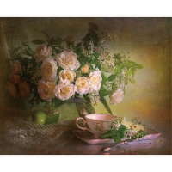 | 7709868-577 | 223.15 |  |  | Изображение
 | Схема вышивки бисером 35х45 см, 577 |  |  |  | 223.15 | шт | 4 | Изображение
 | Схема вышивки бисером 35х45 см, 578 | Схема вышивки бисером 35х45 см, 578 | 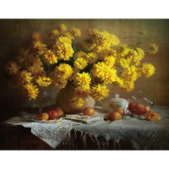 | 7709868-578 | 223.15 |  |  | Изображение
 | Схема вышивки бисером 35х45 см, 578 |  |  |  | 223.15 | шт | 1 | Изображение
 | Схема вышивки бисером 35х45 см, 580 | Схема вышивки бисером 35х45 см, 580 | 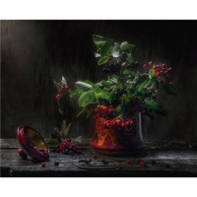 | 7709868-580 | 223.15 |  |  | Изображение
 | Схема вышивки бисером 35х45 см, 580 |  |  |  | 223.15 | шт | 5 | Изображение
 | Схема вышивки бисером 35х45 см, 581 | Схема вышивки бисером 35х45 см, 581 | 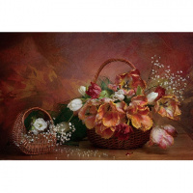 | 7709868-581 | 223.15 |  |  | Изображение
 | Схема вышивки бисером 35х45 см, 581 |  |  |  | 223.15 | шт | 3 | Изображение
 | Схема вышивки бисером 35х45 см, 582 | Схема вышивки бисером 35х45 см, 582 | 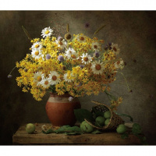 | 7709868-582 | 223.15 |  |  | Изображение
 | Схема вышивки бисером 35х45 см, 582 |  |  |  | 223.15 | шт | 1 | Изображение
 | Схема вышивки бисером 35х45 см, 596 | Схема вышивки бисером 35х45 см, 596 | 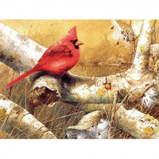 | 7709868-596 | 223.15 |  |  | Изображение
 | Схема вышивки бисером 35х45 см, 596 |  |  |  | 223.15 | шт | 1 | Изображение
 | Схема вышивки бисером 35х45 см, 600 | Схема вышивки бисером 35х45 см, 600 | 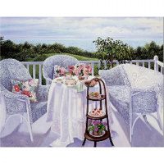 | 7709868-600 | 223.15 |  |  | Изображение
 | Схема вышивки бисером 35х45 см, 600 |  |  |  | 223.15 | шт | 1 | Изображение
 | Схема вышивки бисером 35х45 см, 611 | Схема вышивки бисером 35х45 см, 611 | 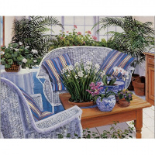 | 7709868-611 | 223.15 |  |  | Изображение
 | Схема вышивки бисером 35х45 см, 611 |  |  |  | 223.15 | шт | 2 | Изображение
 | Схема вышивки бисером 35х45 см, 620 | Схема вышивки бисером 35х45 см, 620 | 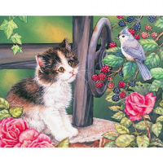 | 7709868-620 | 223.15 |  |  | Изображение
 | Схема вышивки бисером 35х45 см, 620 |  |  |  | 223.15 | шт | 2 | Изображение
 | Схема вышивки бисером 24*30 см, 027 Елизовета | Схема вышивки бисером 24*30 см, 027 Елизовета | 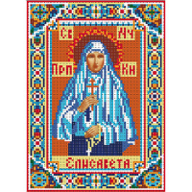 | 7709869-027 | 102.38 |  |  | Изображение
 | Схема вышивки бисером 24*30 см, 027 Елизовета |  |  |  | 102.38 | шт | 1 | Изображение
 | Схема вышивки бисером 35*27 см, 213 | Схема вышивки бисером 35*27 см, 213 |  | 7709870-213 | 156.81 |  |  | Изображение
 | Схема вышивки бисером 35*27 см, 213 |  |  |  | 156.81 | шт | 2 | Изображение
 | Схема вышивки бисером 35*27 см, 230 | Схема вышивки бисером 35*27 см, 230 | 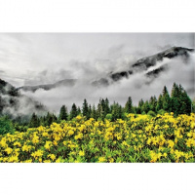 | 7709870-230 | 156.81 |  |  | Изображение
 | Схема вышивки бисером 35*27 см, 230 |  |  |  | 156.81 | шт | 2 | Изображение
 | Схема вышивки бисером 35*27 см, 240 | Схема вышивки бисером 35*27 см, 240 |  | 7709870-240 | 156.81 |  |  | Изображение
 | Схема вышивки бисером 35*27 см, 240 |  |  |  | 156.81 | шт | 2 | Изображение
 | Схема вышивки бисером 35*27 см, 241 | Схема вышивки бисером 35*27 см, 241 | 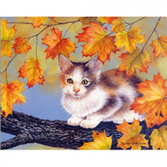 | 7709870-241 | 156.81 |  |  | Изображение
 | Схема вышивки бисером 35*27 см, 241 |  |  |  | 156.81 | шт | 1 | Изображение
 | Схема вышивки бисером 35*27 см, 261 | Схема вышивки бисером 35*27 см, 261 | 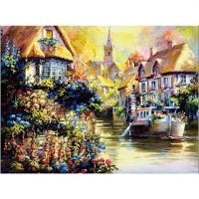 | 7709870-261 | 156.81 |  |  | Изображение
 | Схема вышивки бисером 35*27 см, 261 |  |  |  | 156.81 | шт | 1 | Изображение
 | Схема вышивки бисером 35*27 см, 266 | Схема вышивки бисером 35*27 см, 266 |  | 7709870-266 | 156.81 |  |  | Изображение
 | Схема вышивки бисером 35*27 см, 266 |  |  |  | 156.81 | шт | 1 | Изображение
 | Схема вышивки бисером 35*27 см, 269 | Схема вышивки бисером 35*27 см, 269 |  | 7709870-269 | 156.81 |  |  | Изображение
 | Схема вышивки бисером 35*27 см, 269 |  |  |  | 156.81 | шт | 2 | Изображение
 | Схема вышивки бисером 35*27 см, 274 | Схема вышивки бисером 35*27 см, 274 |  | 7709870-274 | 156.81 |  |  | Изображение
 | Схема вышивки бисером 35*27 см, 274 |  |  |  | 156.81 | шт | 1 | Изображение
 | Схема вышивки бисером 35*27 см, 277 | Схема вышивки бисером 35*27 см, 277 |  | 7709870-277 | 156.81 |  |  | Изображение
 | Схема вышивки бисером 35*27 см, 277 |  |  |  | 156.81 | шт | 1 | Изображение
 | Схема вышивки бисером 35*27 см, 282 | Схема вышивки бисером 35*27 см, 282 |  | 7709870-282 | 156.81 |  |  | Изображение
 | Схема вышивки бисером 35*27 см, 282 |  |  |  | 156.81 | шт | 1 | Изображение
 | Схема вышивки бисером 35*27 см, 287 | Схема вышивки бисером 35*27 см, 287 | 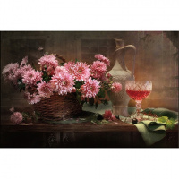 | 7709870-287 | 156.81 |  |  | Изображение
 | Схема вышивки бисером 35*27 см, 287 |  |  |  | 156.81 | шт | 1 | Изображение
 | Схема вышивки бисером 35*27 см, 300 | Схема вышивки бисером 35*27 см, 300 |  | 7709870-300 | 156.81 |  |  | Изображение
 | Схема вышивки бисером 35*27 см, 300 |  |  |  | 156.81 | шт | 2 | Изображение

